Cloud Concepts
Cloud Concepts

Cloud computing
- je poskytování výpočetních služeb přes internet umožňující rychlejší inovace, flexibilní zdroje a úspory z rozsahu

Cloud computing |  | VS | On-Premise
Servery vlastní někdo jiný |  |  | Vlastníte servery
Někdo jiný najímá lidi z oblasti IT |  |  | Najímate IT pracovníky
Někdo jiný platí nebo pronajímá nemovitosti |  |  | Platíte nebo pronajímáte nemovitost
Vy jste zodpovědní za konfiguraci cloudových služeb a kódu, o zbytek se stará někdo jiný |  |  | Riskujete všechno

Modely nasazení v cloud |  |  |  | Výhody a aspekty používání cloudových služeb

Public Cloud | Vlastněné cloudovými službami nebo poskytovatelem hostingu |  |  | Spolehlivost (dostupnost) | Fault tolerace (odolnost vůči chybám)
 | Poskytuje zdroje a služby více organizacím a uživatelům |  |  | - schopnost zabránit lokálnímu selhání, jako je disk, napájecí zdroj atd | - schopnost systému pokračovat v provozu bez přerušení při poruše jedné nebo více jeho komponent
 | Přístup prostřednictvím zabezpečeného síťového připojení (obvykle přes internet)
 |  |  |  | Scalability (škálovatelnost)
Private Cloud | Organizace vytvářejí ve svém datovém centru cloudové prostředí |  |  | - schopnost podle potřeby zvyšovat nebo snižovat zdroje IT, aby uspokojila měnící se poptávku | Elasticity (elastičnost)
 | Organizace je odpovědná za provozování služeb, které poskytují |  |  |  | - schopnost rychle splnit obchodní požadavky
 | Neposkytuje přístup uživatelům mimo organizaci |  |  | Vertikální škálovatelnost: upgrade na větší server | - auto-scale pomocí horizontální škálovatelnosti (Azure VM Scale Sets)
 |  |  |  | Horizontální škálovatelnost: pořízení více serverů
Hybrid Cloud (Public + Private Cloud) | Poskytuje největší flexibilitu |  |  |  | Agility (agilita)
 | Organizace určují, kde mají své aplikace spouštět |  |  | Global reach (celosvětový dosah) | - schopnost rychle a efektivně se přizpůsobit nákladům v reakci na změny v obchodním prostředí
 | Organizace kontrolují požadavky na zabezpečení, dodržování předpisů nebo právní požadavky
 |  |  |  | Predictive cost considerations (prediktivní úvahy o nákladech)
 |  |  |  | - platíte za to co využíváte (pay-as-you-go) | Aktuálnost
 |  |  |  | - přehled o všech využívaných službách a jejich cenách | - vždy nejnovější bezpečnostní aktualizace
 |  |  |  |  | - nové funkce a nástroje cloud first

 |  |  |  | Porovnání kapitálových výdajů a provozních výdajů (CapEx vs OpEx)

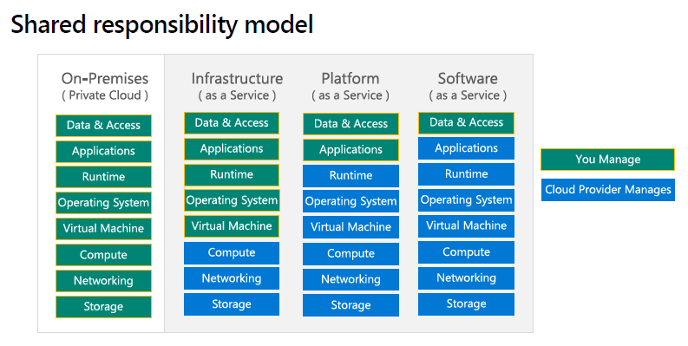
 |  |  |  | Capital Expenditure (CapEx) | Operational Expenditure (OpEx)
Kategorie cloudových služeb |  |  |  | - počáteční utrácení peněz za fyzickou infrastrukturu | - výdaje a fakturace služeb nebo produktů podle potřeby
 |  |  |  | - náklady z capexu mají hodnotu, která se časem snižuje | - výdaje jsou odečteny ve stejném roce
 |  |  |  |  | - prediktivní výše nákladů (předplatné apod.)

Infrastructure as a Service (IaaS) |  |  |  | Platform as a Service (PaaS)
- Budujte průběžnou IT infrastrukturu pronajímáním serverů, virtuálních strojů, úložišť, sítí a operačních systémů od poskytovatele cloudu |  |  |  | - Poskytuje prostředí pro vytváření, testování a nasazování softwarových aplikací; bez zaměření na správu základní infrastruktury
- Nejflexibilnější cloudová služba |  |  |  | - Zaměření na vývoj aplikací
- Běžně účtované dle využití (po minutě, hodině) |  |  |  | - Správa platformy je řešena poskytovatelem cloudu

Populární využití pro IaaS: |  |  |  | Populární využití pro PaaS:
- Vysoce výkonné počítačové clustery nebo grid computing |  |  |  | - Multiplatformní testování
- Webhosting |  |  |  | - Analytika
- Uložiště souborů |  |  |  | - Sofistikové vývojové nástroje
- Big Data analytika s vlastními nástroji |  |  |  | - Integrated Development Enviroment (IDE)

Příklad MS služeb: |  |  |  | Příklad MS služeb:
- Azure Compute (Virtual Machines), Azure Storage |  |  |  | - Azure Logic Apps, Azure Functions, Azure Web Jobs, Azure Automation
 |  |  |  | - Azure Kubernetes Services (AKS), Azure Cognitive Search (ACS), Content Delivery Network (CDN)
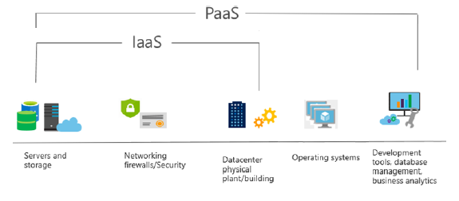
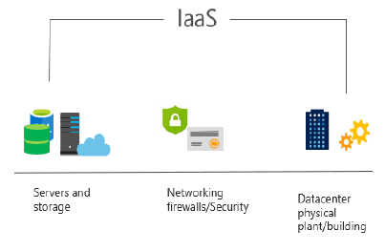

Software as a Service (SaaS) |  |  |  | Serverless Computing
- Produkt SaaS jsou plně nasazené aplikace, které jsou aktualizovány a spravovány poskytovatelem služeb |  |  |  | - Model provádění cloud computingu, ve kterém poskytovatel cloudu provozuje server a dynamicky spravuje alokaci prostředků stroje
- Administrátoři obvykle nemají k dispozici tolik konfiguračních nástrojů |  |  |  | - Cena je založena na skutečném množství zdrojů spotřebovaných aplikací, nikoli na předem zakoupených jednotkách kapacity
- Uživatelé platí za software, který používají na modelu předplatného - cenový model s průběžnými cenami
- Každá předplatitelská organizace je rozdělena do vlastního prostoru (často označovaného jako nájemci - tenants)
 |  |  |  | Azure Functions
 |  |  |  | - Kód, ve kterém běží vaše služba, a nikoli základní platforma nebo infrastruktura
Příklad MS služeb: |  |  |  | - Vytváří infrastrukturu založenou na události
- Microsoft 365, SharePoint Online, OneDrive for Business, Microsoft Teams, Power Platform
 |  |  |  | Azure Logic Apps
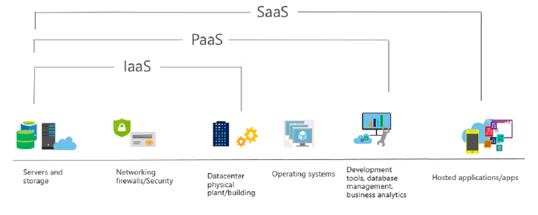
 |  |  |  | - Cloudová služba, která vám pomůže automatizovat a organizovat úkoly, obchodní procesy a pracovní postupy, když potřebujete
 |  |  |  | integrovat aplikace, data, systémy a služby

 |  |  |  | Další příklad serverless computingu:
 |  |  |  | - AWS Lambda

Device Management
Microsoft Endpoint Manager
 |  |  | (MEM)

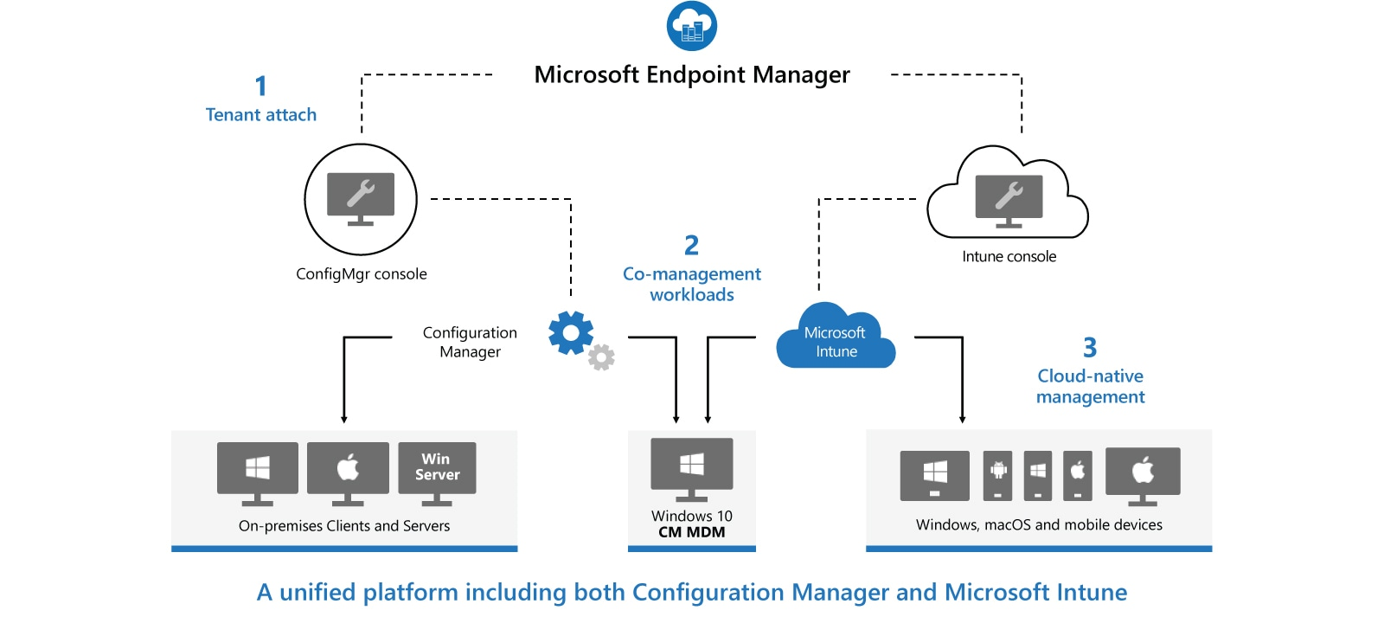
Architektura MEM:

Microsoft Endpoint Configuration Manager | (MECM) | (dříve System Center Configuration Manager - SCCM) |  | Microsoft Intune
- Configuration Manager je místní řešení pro správu stolních počítačů, serverů a přenosných počítačů, které jsou ve vaší síti nebo na internetu |  |  |  | - Intune je 100% cloudový poskytovatel správy mobilních zařízení (MDM) a správy mobilních aplikací (MAM) pro vaše aplikace a zařízení
- Můžete ji povolit v cloudu pro integraci s Intune, Azure Active Directory (AD), Microsoft Defender for Endpoint a dalšími cloudovými službami |  |  |  | - Umožňuje řídit funkce a nastavení na zařízeních s Androidem, Androidem Enterprise, iOS/iPadOS, macOS a Windows 10
- Použijte Configuration Manager k nasazení aplikací, aktualizací softwaru a operačních systémů. Můžete také monitorovat dodržování předpisů, |  |  |  | - Integruje se s dalšími službami, včetně Azure Active Directory (AD), obránců mobilních hrozeb, šablon ADMX, Win32 a vlastních obchodních aplikací a dalších
dotazovat a reagovat na klienty v reálném čase a mnoho dalšího
- MECM se doporučuje používat v prostředí s více než 1000 zařízení

Microsoft Deployment Toolkit | (MDT)

 |  |  |  | Autopilot
 |  |  |  | - Dostane vaše zařízení do Intune přímo z výroby (tento nástroj se používá k připojení zařízení s
 |  |  |  | předkonfigurovaným nastavením v cloudu a doméně a automaticky konfiguruje všechna nastavení)
Windows Deployment Services | (WDS)
- Umožňuje síťovou instalaci operačních systémů Windows, což snižuje složitost a náklady ve srovnání s manuálními instalacemi
- Koncová zařízení musí být nakonfigurována ke spuštění pomocí PXE-boot
- Pro nasazení potřebujeme soubory boot.wim a install.wim, které můžeme získat z Windows 10 ISO
- Referenční počítač nainstalujeme přes install.wim, nainstalujeme potřebné aplikace -> sysprep (zobecní OS) -> Windows Image Capture a máme k dispozici refereční image, který nasazujeme na síť
- U koncového zařízení přes F12 provedeme spuštění přes síť a zavede se do souboru boot.wim, který náš provede procesem instalace

Windows Assessment and Deployment Toolkit | (WADK)
- WADK je základní sadou nástrojů pro nasazení klientských a serverových operačních systémů Microsoft Windows
- Nástroje sady Windows ADK slouží pro přizpůsobení operačního systému Windows a jeho automatizované distribuci v cílovém prostředí

Windows Server Update Services | (WSUS)
- WSUS je služba zajišťující aktualizaci softwaru pro operační systémy Microsoft Windows
- WSUS je lokálně spravovaná alternativa ke službě Microsoft Update
- Používáním služby Windows Server Update Services mohou administrátoři plně spravovat distribuci aktualizací, uvolněných prostřednictvím Automatických aktualizací, do počítačů ve firemní síti

WIM soubory

Zachytit operační systém OS a vytvořit install.wim soubor
Deployment and Imaging Tools Enviroment -> copype amd64 c:\winpe
makewinpemedia /iso "c:\winpe" "c:\winpe\PE64.iso" |  |  | vytvoříme winPE prostředí do iso souboru
- v klientovo PC spustíme sysprep (generalize) and shutdown
- boot klienta z PE64.iso
- přidelit IP, DNS a mountnout network share(Z) kam uložíme zachycený image
- pomocí DISKPART přidělit hlavnímu disku písmeno (třeba X)
dism /capture-image /imagefile:Z:\win10custom.wim /capturedir:X:\ /name:"Windows 10 Custom"

answer file vložit do sysprep složky
unattend.xml
sysprep.exe

Vytvořit install.wim soubor pro WDS
- Mountnout Windows10.iso -> zkopírovat soubor Install.esd
dism /Get-WimInfo /WimFile:Windows10Install.esd |  | zjistíme jaké verze Windows máme k dispozici, zaznamenat si číslo Indexu !!!
dism /export-image /SourceImageFile:Windows10Install.esd /SourceIndex:5 /DestinationImageFile:C:\naseWimSlozka\Win10-Pro.wim /Compress:max /CheckIntegrity
- Přidat vytvořený install.wim soubor do Install Images

Vytvořit boot.wim soubor pro WDS
- Mountnout Windows.iso -> zkopírovat soubor boot.wim
- Přidat do Boot Images

